상품제안서
주문제작 캐릭터 금속뱃지 | 상품코드: S25802

 |  |  |  |  |  |  | 02-713-8555 | www.synergygift.co.kr
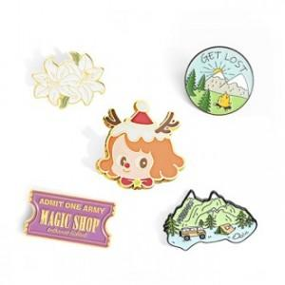

【상세/제작정보】 | <p>* 디자인의 난이도나 색상에 따라 추가 금액 발생할 수 있습니다</p><p>*&nbsp;기본5색(1도 추가시 추가 금액 발생)</p><p>* 사이즈 2.5cm(가로) x 2.5cm(세로) x 2mm(두께) 내외</p>

【인쇄/포장옵션】 | 기타 / OPP(비닐)

【공급단가】 | 수량 | 500~ | 1,000~ | 3,000~ | 5,000~ | 10,000~
*VAT별도 | 일반칠 | 2,700원 | 2,600원 | 2,500원 | 2,400원 | 2,340원
 | 수지칠 | 2,830원 | 2,730원 | 2,620원 | 2,520원 | 2,450원
 | 에폭시 | 2,970원 | 2,860원 | 2,750원 | 2,640원 | 2,570원

【상품 URL】 | https://www.synergygift.co.kr:443/src/goods_detail.php?gdno=25802

